Máquina Síncrona
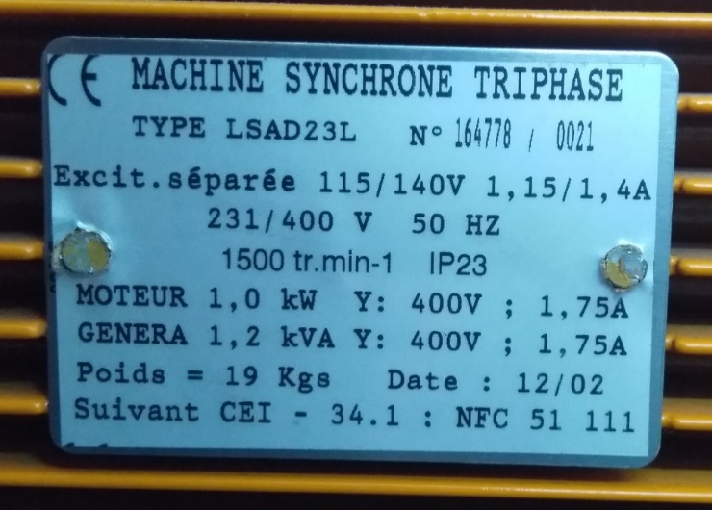
Fundamentos de Energia Eléctrica
Máquina Síncrona Ligada à Rede

Docente: | Gil Marques
Data: | 2023-10-13
Turno: | Sexta-feira 11:30-13:30
Grupo: | D

Identificação:
Número | Nome
99995 | João Gonçalves
100029 | Teresa Nogueira
103767 | Pedro Martins
103817 | Frederico Paula
103870 | Gonçalo Teixeira

Valores nominais da máquina síncrona utilizada
Sn (kVA) | Vn (V) | In (A) | Pnmec (kW) | Nn (rpm)
1.2 | 400 | 1.75 | 1.0 | 1500

A) Curvas com exc. constante
Representação vetorial da força eletromotriz E
 | vector 1 |  | vector2 |  | vector3 |  | vector3 |  | vector5 |  | vector6 |  | vector7 |  | tensão
0.0000 | 0.0000 | 0.0000 | 0.0000 | 0.0000 | 0.0000 | 0.0000 | 0.0000 | 0.0000 | 0.0000 | 0.0000 | 0.0000 | 0.0000 | 0.0000 | 241.66232696 | 0
349.7800 | -32.1429 | 356.1443 | 5.5714 | 342.6124 | 43.3735 | 320.0582 | 77.6386 | 299.2728 | 107.1429 | 266.7014 | 144.6429 | 239.4871 | 170.3571
A) Características com excitação If constante
 |  |  |  |  |  |  |  |  |  | Xs (Ω) | Xs com base nos valores da datasheet em anexo para a tensão composta no ensaio em vazio e corrente de curto circuito, ambos para a mesma corrente de excitação: Xs ≈ V0/Icc (para a mesma If, próxima a 1A) |  |  |  |  |  | Re{E} | Im{E}
Curvas Pg=f(Pmot), Qg=f(Pmot) |  |  |  |  |  |  |  |  |  | 155.88 |  |  |  |  |  | δ = -5.3° | 349.7800 | -32.1429
 |  |  |  |  |  |  |  |  |  |  |  |  |  |  |  | δ = 0.9° | 356.1443 | 5.5714
 |  |  |  |  |  |  |  |  |  |  |  |  |  |  |  | δ = 7.2° | 342.6124 | 43.3735
Máquina CC |  |  | Máquina Síncrona |  |  |  |  |  |  |  |  |  |  |  |  | δ = 13.6° | 320.0582 | 77.6386
VDC (V) | IDC (A) | Pmot (W) | Pg (W) | Qg (var) | Sg (VA) | If (A) | I (A) | V (V) | cos φ | φ (graus) | δ (rad) | δ (graus) | E = Pg Xs / V sin(δ) | ∆ = E cos(δ) - V |  | δ = 19.7° | 299.2728 | 107.1429
160 | 0 | 0 | -150.0 | 500.7 | 522.7 | 1.00 | 0.80 | 420.0 | -0.2870 | 106.68 | -0.0916 | -5.25 | 351.254 | Positivo |  | δ = 28.5° | 266.7014 | 144.6429
165 | 1 | 165 | 26.0 | 530.4 | 531.0 | 1.00 | 0.80 | 420.0 | 0.0490 | 87.19 | 0.0156 | 0.90 | 356.188 | Positivo |  | δ = 35.4° | 239.4871 | 170.3571
170 | 2 | 340 | 200.0 | 475.0 | 515.4 | 1.00 | 0.80 | 415.0 | 0.3881 | 67.17 | 0.1259 | 7.22 | 345.347 | Positivo |  |  | 0 | 0
175 | 3 | 525 | 358.0 | 371.0 | 515.6 | 1.00 | 0.80 | 415.0 | 0.6944 | 46.02 | 0.2380 | 13.64 | 329.340 | Positivo
180 | 4 | 720 | 500.0 | 265.0 | 565.9 | 1.00 | 0.95 | 420.0 | 0.8836 | 27.92 | 0.3438 | 19.70 | 317.874 | Positivo
185 | 5 | 925 | 675.0 | 113.0 | 684.4 | 1.00 | 1.10 | 420.0 | 0.9863 | 9.50 | 0.4969 | 28.47 | 303.399 | Positivo
190 | 6 | 1140 | 795.0 | -14.0 | 795.1 | 1.00 | 1.20 | 420.0 | 0.9998 | -1.01 | 0.6183 | 35.43 | 293.897 | Negativo
 |  | =VDCIDC | (trifásicos) |  |  |  |  | (composto) |  |  |  |  | simples (V)

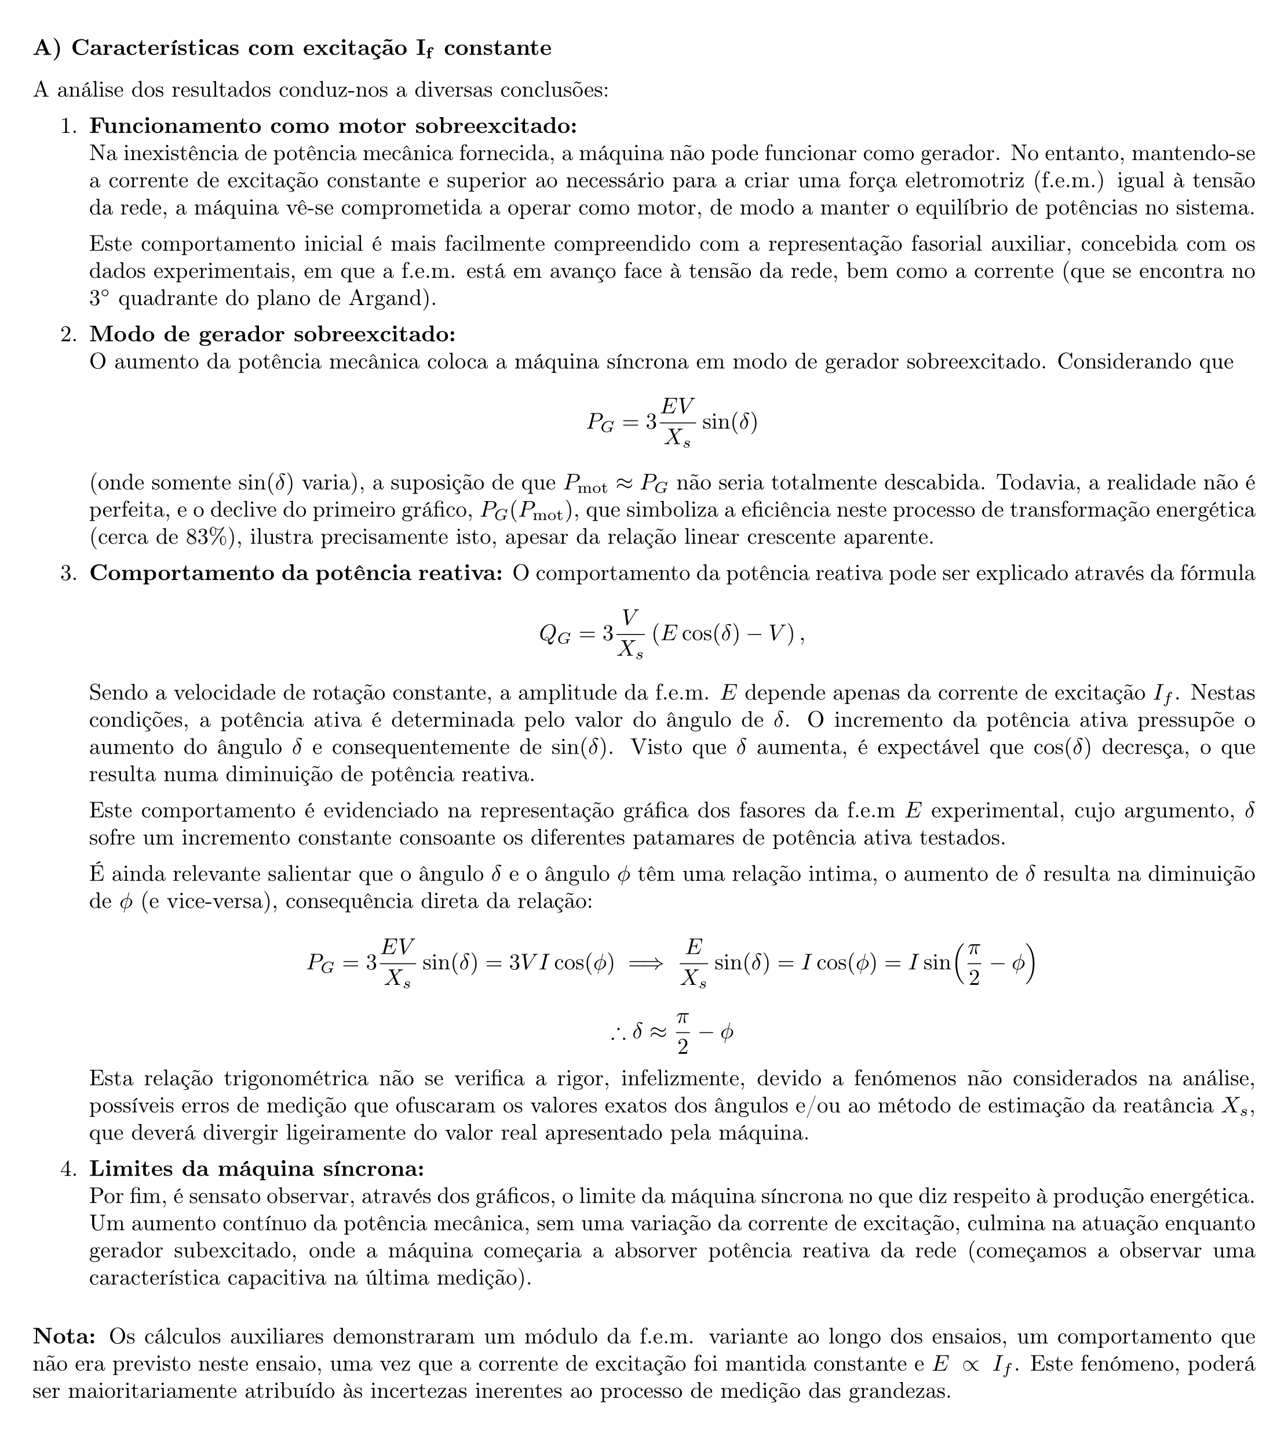
Comentários aos resultados obtidos:

Representação vetorial da corrente I
 | I1 |  | I2 |  | I3 |  | I4 |  | I5 |  | I6 |  | I7
0.0000 | 0.0000 | 0.0000 | 0.0000 | 0.0000 | 0.0000 | 0.0000 | 0.0000 | 0.0000 | 0.0000 | 0.0000 | 0.0000 | 0.0000 | 0.0000
-0.2296 | -0.7663 | 0.0392 | -0.7990 | 0.3104 | -0.7373 | 0.5555 | -0.5757 | 0.8394 | -0.4449 | 1.0849 | -0.1816 | 1.1998 | 0.0211
 |  |  |  |  |  |  |  |  |  |  |  |  |  |  | média das tensões simples, ângulo ref |  | Re{V} | Im{V}
 |  |  |  |  |  |  |  |  |  |  |  |  |  |  |  |  | 241.66232696 | 0
 |  |  |  |  |  |  |  |  |  |  |  |  |  |  |  |  | 0 | 0

 |  |  |  |  |  |  |  |  |  |  |  |  |  |  |  |  | Re{I} | Im{I}
 |  |  |  |  |  |  |  |  |  |  |  |  |  |  | φ = 106.7° |  | -0.2296 | -0.7663
 |  |  |  |  |  |  |  |  |  |  |  |  |  |  | φ = 87.2° |  | 0.0392 | -0.7990
 |  |  |  |  |  |  |  |  |  |  |  |  |  |  | φ = 67.2° |  | 0.3104 | -0.7373
 |  |  |  |  |  |  |  |  |  |  |  |  |  |  | φ = 46.0° |  | 0.5555 | -0.5757
 |  |  |  |  |  |  |  |  |  |  |  |  |  |  | φ = 27.9° |  | 0.8394 | -0.4449
 |  |  |  |  |  |  |  |  |  |  |  |  |  |  | φ = 9.5° |  | 1.0849 | -0.1816
 |  |  |  |  |  |  |  |  |  |  |  |  |  |  | φ = -1.0° |  | 1.1998 | 0.0211
 |  |  |  |  |  |  |  |  |  |  |  |  |  |  |  |  | 0 | 0

Pg=f(Pmot)
Qg=f(Pmot)

B) Curvas com Pg constante
B) Curvas com potência gerada Pg constante

Curvas Pg=f(If), Qg=f(If)
 |  |  |  |  |  |  |  |  |  |  |  | Pg constante ~ 0W |  |  |  | Pg constante ~ 250W |  |  |  | Pg constante ~ 500W
 |  |  |  |  |  |  |  |  | ~0
 |  |  |  |  |  | If (A) | I (A) | V (V) | Pg (W) | Qg (var) | Sg (VA) | cos φ | φ (graus) | Re{I} | Im{I} | cos φ | φ (graus) | Re{I} | Im{I} | cos φ | φ (graus) | Re{I} | Im{I}
 |  |  |  |  |  | 0.0 | 1.30 | 420.0 | 9.0 | -878.0 | 878.05 | 0.01025 | -89.41 | 0.01333 | 1.29993 | 0.320 | -71.32 | 0.416 | 1.232 | 0.456 | -62.90 | 0.774 | 1.513
Atenção: a potência Pg varia ligeiramente com a corrente de excitação If; ao variar a corrente If, assegure-se de que a potência Pg se encontra numa gama de ±20 W relativamente ao valor pretendido (0, 250 ou 500 W). |  |  |  |  |  | 0.1 | 0.95 | 420.0 | 11.2 | -621.0 | 621.10 | 0.01803 | -88.97 | 0.01713 | 0.94985 | 0.585 | -54.17 | 0.380 | 0.527 | 0.651 | -49.40 | 0.846 | 0.987
 |  |  |  |  |  | 0.2 | 0.70 | 415.0 | 8.9 | -481.0 | 481.08 | 0.01850 | -88.94 | 0.01295 | 0.69988 | 0.742 | -42.12 | 0.371 | 0.335 | 0.894 | -26.57 | 0.939 | 0.470
 |  |  |  |  |  | 0.4 | 0.25 | 415.0 | 9.7 | -186.0 | 186.25 | 0.05208 | -87.01 | 0.01302 | 0.24966 | 0.998 | -3.41 | 0.399 | 0.024 | 0.981 | -11.19 | 0.932 | 0.184
 |  |  |  |  |  | 0.5 | 0.05 | 415.0 | 12.3 | -41.0 | 42.81 | 0.28735 | -73.30 | 0.01437 | -0.04789 | 0.685 | 46.79 | 0.342 | -0.364 | 0.995 | 5.47 | 0.896 | -0.086
 |  |  |  |  |  | 0.6 | 0.20 | 415.0 | 10.3 | 103.0 | 103.51 | 0.09950 | 84.29 | 0.01990 | -0.19901 | 0.483 | 61.13 | 0.386 | -0.701 | 0.832 | 33.71 | 0.832 | -0.555
 |  |  |  |  |  | 0.8 | 0.50 | 415.0 | 9.5 | 341.0 | 341.13 | 0.02785 | 88.40 | 0.01392 | -0.49981 | 0.392 | 66.91 | 0.392 | -0.920 | 0.665 | 48.33 | 0.831 | -0.934
 |  |  |  |  |  | 1.0 | 0.85 | 415.0 | 8.6 | 565.0 | 565.07 | 0.01522 | 89.13 | 0.01294 | -0.84990 | 0.341 | 70.05 | 0.392 | -1.081 | 0.603 | 52.91 | 0.844 | -1.117
 |  |  |  |  |  | 1.2 | 1.20 | 415.0 | 12.1 | 806.0 | 806.09 | 0.01501 | 89.14 | 0.01801 | -1.19986 | 0.261 | 74.88 | 0.391 | -1.448 | 0.526 | 58.28 | 0.841 | -1.361
 |  |  |  |  |  | 1.5 | 1.60 | 415.0 | 10.0 | 1073.0 | 1073.05 | 0.00932 | 89.47 | 0.01491 | -1.59993 | 0.226 | 76.95 | 0.361 | -1.559 | 0.471 | 61.89 | 0.801 | -1.499
 |  |  |  |  |  | 1.6 | 1.75 | 415.0 | 7.8 | 1115.0 | 1115.03 | 0.00700 | 89.60 | 0.01224 | -1.74996 | 0.215 | 77.56 | 0.388 | -1.758 | 0.441 | 63.86 | 0.837 | -1.706
 |  |  |  |  |  |  |  | (composto) | (trifásicos) |  |  |  |  | 0 | 0 |  |  | 0 | 0 |  |  | 0 | 0
 |  |  | ~250 |  |  |  |  |  | ~500
If (A) | I (A) | V (V) | Pg (W) | Qg (var) | Sg (VA) | If (A) | I (A) | V (V) | Pg (W) | Qg (var) | Sg (VA) | δ (rad) | E (V) | Re{E} | Im{E} | δ (rad) | E (V) | Re{E} | Im{E} | δ (rad) | E (V) | Re{E} | Im{E}
0.3 | 1.30 | 420.0 | 259.0 | -766.0 | 808.60 | 0.4 | 1.70 | 418.0 | 522.0 | -1020.0 | 1145.81 | 0.03547 | 54.38 | 54.34 | 1.929 | 0.616 | 96.01 | 78.34 | 55.50 | 1.380 | 114.47 | 21.72 | 112.39
0.4 | 0.65 | 420.0 | 244.0 | -338.0 | 416.87 | 0.5 | 1.30 | 418.0 | 552.0 | -644.0 | 848.20 | 0.02193 | 109.44 | 109.42 | 2.400 | 0.298 | 177.91 | 170.06 | 52.29 | 0.858 | 157.06 | 102.67 | 118.85
0.5 | 0.50 | 420.0 | 240.0 | -217.0 | 323.56 | 0.6 | 1.05 | 418.0 | 526.0 | -263.0 | 588.09 | 0.01427 | 135.30 | 135.29 | 1.930 | 0.257 | 202.62 | 195.99 | 51.43 | 0.550 | 216.66 | 184.71 | 113.25
0.6 | 0.40 | 420.0 | 252.0 | -15.0 | 252.45 | 0.7 | 0.95 | 418.0 | 531.0 | -105.0 | 541.28 | 0.01056 | 199.27 | 199.26 | 2.104 | 0.222 | 245.29 | 239.27 | 54.00 | 0.482 | 246.80 | 218.72 | 114.33
0.8 | 0.50 | 420.0 | 232.0 | 247.0 | 338.87 | 0.8 | 0.90 | 418.0 | 543.0 | 52.0 | 545.48 | 0.01156 | 230.72 | 230.71 | 2.667 | 0.167 | 299.57 | 295.42 | 49.71 | 0.434 | 278.28 | 252.53 | 116.91
1.0 | 0.80 | 420.0 | 263.0 | 477.0 | 544.70 | 1.0 | 1.00 | 418.0 | 559.0 | 373.0 | 672.02 | 0.00853 | 261.95 | 261.94 | 2.234 | 0.162 | 349.28 | 344.70 | 56.36 | 0.358 | 343.43 | 321.64 | 120.36
1.1 | 1.00 | 420.0 | 263.0 | 617.0 | 670.71 | 1.2 | 1.25 | 418.0 | 551.0 | 619.0 | 828.71 | 0.00657 | 313.56 | 313.55 | 2.060 | 0.149 | 378.92 | 374.70 | 56.36 | 0.307 | 392.95 | 374.61 | 118.64
1.2 | 1.15 | 420.0 | 261.0 | 719.0 | 764.91 | 1.3 | 1.40 | 418.0 | 558.0 | 738.0 | 925.21 | 0.00515 | 362.14 | 362.13 | 1.865 | 0.140 | 400.48 | 396.56 | 55.93 | 0.292 | 417.88 | 400.23 | 120.14
1.4 | 1.50 | 420.0 | 261.0 | 966.0 | 1000.64 | 1.4 | 1.60 | 418.0 | 542.0 | 877.0 | 1030.97 | 0.00633 | 414.40 | 414.40 | 2.624 | 0.124 | 452.95 | 449.49 | 55.93 | 0.265 | 445.71 | 430.16 | 116.70
1.5 | 1.60 | 420.0 | 250.0 | 1079.0 | 1107.58 | 1.5 | 1.70 | 418.0 | 530.0 | 992.0 | 1124.71 | 0.00459 | 472.30 | 472.30 | 2.169 | 0.113 | 476.72 | 473.70 | 53.57 | 0.246 | 469.02 | 454.92 | 114.11
1.6 | 1.80 | 420.0 | 253.0 | 1147.0 | 1174.57 | 1.6 | 1.90 | 418.0 | 534.0 | 1088.0 | 1211.98 | 0.00351 | 481.41 | 481.41 | 1.692 | 0.111 | 491.27 | 488.27 | 54.21 | 0.237 | 489.29 | 475.59 | 114.98
 |  | (composto) | (trifásicos) |  |  |  |  | (composto) | (trifásicos) |  |  |  | (simples) | 0 | 0 |  | (simples) | 0 | 0 |  | (simples) | 0 | 0
Rep. vetorial da corrente I para Pg ~ 0W
 | I1 |  | I2 |  | I3 |  | I4 |  | I5 |  | I6 |  | I7 |  | I8 |  | I9 |  | I10 |  | I11 |  | Vertical Line
0.00000 | 0.00000 | 0.00000 | 0.00000 | 0.00000 | 0.00000 | 0.00000 | 0.00000 | 0.00000 | 0.00000 | 0.00000 | 0.00000 | 0.00000 | 0.00000 | 0.00000 | 0.00000 | 0.00000 | 0.00000 | 0.00000 | 0.00000 | 0.00000 | 0.00000 | 0.01479 | -1.74996
0.01333 | 1.29993 | 0.01713 | 0.94985 | 0.01295 | 0.69988 | 0.01302 | 0.24966 | 0.01437 | -0.04789 | 0.01990 | -0.19901 | 0.01392 | -0.49981 | 0.01294 | -0.84990 | 0.01801 | -1.19986 | 0.01491 | -1.59993 | 0.01224 | -1.74996
Rep. vetorial da f.e.m. E para Pg ~ 0W
 | E1 |  | E2 |  | E3 |  | E4 |  | E5 |  | E6 |  | E7 |  | E8 |  | E9 |  | E10 |  | E11 |  | Horizontal Line
0.00 | 0.000 | 0.00 | 0.000 | 0.00 | 0.000 | 0.00 | 0.000 | 0.00 | 0.000 | 0.00 | 0.000 | 0.00 | 0.000 | 0.00 | 0.000 | 0.00 | 0.000 | 0.00 | 0.000 | 0.00 | 0.000 | 481.41 | 2.152
54.34 | 1.929 | 109.42 | 2.400 | 135.29 | 1.930 | 199.26 | 2.104 | 230.71 | 2.667 | 261.94 | 2.234 | 313.55 | 2.060 | 362.13 | 1.865 | 414.40 | 2.624 | 472.30 | 2.169 | 481.41 | 1.692
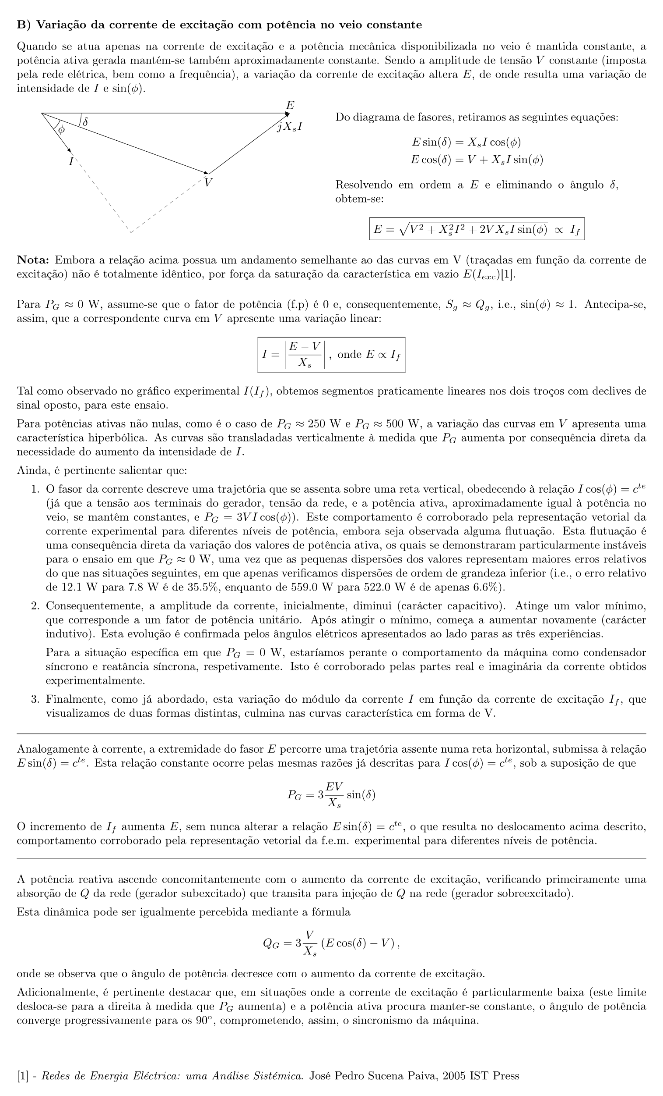
Comentários aos resultados obtidos: |  |  |  |  |  |  |  |  |  |  |  |  |  |  |  |  |  |  |  |  |  |  |  | Pg ~ 0W
 |  |  |  |  |  |  |  |  |  |  |  |  |  |  |  |  |  |  |  |  |  |  |  | I cos(φ) | valor médio da constante I cos(φ)
 |  |  |  |  |  |  |  |  |  |  |  |  |  |  |  |  |  |  |  |  |  |  |  | 0.01479

 |  |  |  |  |  |  |  |  |  |  |  |  |  |  |  |  |  |  |  |  |  |  |  | Erromax das correntes (%)
 |  |  |  |  |  |  |  |  |  |  |  |  |  |  |  |  |  |  |  |  |  |  |  | 34.5

 |  |  |  |  |  |  |  |  |  |  |  |  |  |  |  |  |  |  |  |  |  |  |  | E sin(δ) | valor médio da constante E sin(δ)
 |  |  |  |  |  |  |  |  |  |  |  |  |  |  |  |  |  |  |  |  |  |  |  | 2.152

 |  |  |  |  |  |  |  |  |  |  |  |  |  |  |  |  |  |  |  |  |  |  |  | Erromax das f.e.m. (%)
 |  |  |  |  |  |  |  |  |  |  |  |  |  |  |  |  |  |  |  |  |  |  |  | 23.9

Rep. vetorial da corrente I para Pg ~ 250W
 | I1 |  | I2 |  | I3 |  | I4 |  | I5 |  | I6 |  | I7 |  | I8 |  | I9 |  | I10 |  | I11 |  | Vertical Line
0.000 | 0.000 | 0.000 | 0.000 | 0.000 | 0.000 | 0.000 | 0.000 | 0.000 | 0.000 | 0.000 | 0.000 | 0.000 | 0.000 | 0.000 | 0.000 | 0.000 | 0.000 | 0.000 | 0.000 | 0.000 | 0.000 | 0.384 | -1.758
0.416 | 1.232 | 0.380 | 0.527 | 0.371 | 0.335 | 0.399 | 0.024 | 0.342 | -0.364 | 0.386 | -0.701 | 0.392 | -0.920 | 0.392 | -1.081 | 0.391 | -1.448 | 0.361 | -1.559 | 0.388 | -1.758
Rep. vetorial da f.e.m. E para Pg ~ 250W
 | E1 |  | E2 |  | E3 |  | E4 |  | E5 |  | E6 |  | E7 |  | E8 |  | E9 |  | E10 |  | E11 |  | Horizontal Line
0.00 | 0.00 | 0.00 | 0.00 | 0.00 | 0.00 | 0.00 | 0.00 | 0.00 | 0.00 | 0.00 | 0.00 | 0.00 | 0.00 | 0.00 | 0.00 | 0.00 | 0.00 | 0.00 | 0.00 | 0.00 | 0.00 | 488.27 | 54.12
78.34 | 55.50 | 170.06 | 52.29 | 195.99 | 51.43 | 239.27 | 54.00 | 295.42 | 49.71 | 344.70 | 56.36 | 374.70 | 56.36 | 396.56 | 55.93 | 449.49 | 55.93 | 473.70 | 53.57 | 488.27 | 54.21
0.00
78.34
 |  |  |  |  |  |  |  |  |  |  |  |  |  |  |  |  |  |  |  |  |  |  |  | Pg ~ 250W
 |  |  |  |  |  |  |  |  |  |  |  |  |  |  |  |  |  |  |  |  |  |  |  | I cos(φ) | valor médio da constante I cos(φ)
 |  |  |  |  |  |  |  |  |  |  |  |  |  |  |  |  |  |  |  |  |  |  |  | 0.384

 |  |  |  |  |  |  |  |  |  |  |  |  |  |  |  |  |  |  |  |  |  |  |  | Erromax das correntes (%)
 |  |  |  |  |  |  |  |  |  |  |  |  |  |  |  |  |  |  |  |  |  |  |  | 10.8

 |  |  |  |  |  |  |  |  |  |  |  |  |  |  |  |  |  |  |  |  |  |  |  | E sin(δ) | valor médio da constante E sin(δ)
 |  |  |  |  |  |  |  |  |  |  |  |  |  |  |  |  |  |  |  |  |  |  |  | 54.12

 |  |  |  |  |  |  |  |  |  |  |  |  |  |  |  |  |  |  |  |  |  |  |  | Erromax das f.e.m. (%)
 |  |  |  |  |  |  |  |  |  |  |  |  |  |  |  |  |  |  |  |  |  |  |  | 8.1

Rep. vetorial da corrente I para Pg ~ 500W
 | I1 |  | I2 |  | I3 |  | I4 |  | I5 |  | I6 |  | I8 |  | I9 |  | I10 |  | I11 |  | I7 |  | Vertical Line
0.000 | 0.000 | 0.000 | 0.000 | 0.000 | 0.000 | 0.000 | 0.000 | 0.000 | 0.000 | 0.000 | 0.000 | 0.000 | 0.000 | 0.000 | 0.000 | 0.000 | 0.000 | 0.000 | 0.000 | 0.000 | 0.000 | 0.852 | -1.706
0.774 | 1.513 | 0.846 | 0.987 | 0.939 | 0.470 | 0.932 | 0.184 | 0.896 | -0.086 | 0.832 | -0.555 | 0.844 | -1.117 | 0.841 | -1.361 | 0.801 | -1.499 | 0.837 | -1.706 | 0.831 | -0.934
Rep. vetorial da f.e.m. E para Pg ~ 250W
 | E1 |  | E2 |  | E3 |  | E4 |  | E5 |  | E6 |  | E7 |  | E8 |  | E9 |  | E10 |  | E11 |  | Horizontal Line
0.00 | 0.00 | 0.00 | 0.00 | 0.00 | 0.00 | 0.00 | 0.00 | 0.00 | 0.00 | 0.00 | 0.00 | 0.00 | 0.00 | 0.00 | 0.00 | 0.00 | 0.00 | 0.00 | 0.00 | 0.00 | 0.00 | 475.59 | 116.42
21.72 | 112.39 | 102.67 | 118.85 | 184.71 | 113.25 | 218.72 | 114.33 | 252.53 | 116.91 | 321.64 | 120.36 | 374.61 | 118.64 | 400.23 | 120.14 | 430.16 | 116.70 | 454.92 | 114.11 | 475.59 | 114.98
 |  |  |  |  |  |  |  |  |  |  |  |  |  |  |  |  |  |  |  |  |  |  |  | Pg ~ 500W
 |  |  |  |  |  |  |  |  |  |  |  |  |  |  |  |  |  |  |  |  |  |  |  | I cos(φ) | valor médio da constante I cos(φ)
 |  |  |  |  |  |  |  |  |  |  |  |  |  |  |  |  |  |  |  |  |  |  |  | 0.852

 |  |  |  |  |  |  |  |  |  |  |  |  |  |  |  |  |  |  |  |  |  |  |  | Erromax das correntes (%)
 |  |  |  |  |  |  |  |  |  |  |  |  |  |  |  |  |  |  |  |  |  |  |  | 10.2

 |  |  |  |  |  |  |  |  |  |  |  |  |  |  |  |  |  |  |  |  |  |  |  | E sin(δ) | valor médio da constante E sin(δ)
 |  |  |  |  |  |  |  |  |  |  |  |  |  |  |  |  |  |  |  |  |  |  |  | 116.42

 |  |  |  |  |  |  |  |  |  |  |  |  |  |  |  |  |  |  |  |  |  |  |  | Erromax das f.e.m. (%)
 |  |  |  |  |  |  |  |  |  |  |  |  |  |  |  |  |  |  |  |  |  |  |  | 3.5

Curvas em V
Qg = f(If)

Pg = f(If)

(velocidade de rotação oscilatória)

